说明
id | int | n_id |  |  |  |  |  | id | int | n_id |  | 任务状态 | -1 | 可接任务
剧情Id | int | n_plotId |  |  |  |  |  | 任务 | varchar(255) | n_mission | 任务编号_任务状态_生效副本 |  | -2 | 结束任务时
激活方式 | varchar(50) | n_activate |  |  |  |  |  | 剧情Id | int | n_plotId |  |  | -3 | 接受任务时
形式 | int | n_form |  | 激活方式 | 1 | 战斗开始前激活下个剧情 |  |  |  |  |  |  | -4 | 已完成
讲述人名字 | varchar(50) | n_narratorName |  |  | 2 | 战斗结束后激活下个剧情
讲述人半身 | int | n_narratorBust |  |  | 3 | 开场动画中玩家掉至0血时触发
 |  |  |  |  | 4 | 首场战斗第1个剧情
 |  |  |  |  | 5 | 首场战斗第2个剧情
 |  |  |  |  | 6 | 首场战斗第3个剧情
 |  |  |  |  | 7 | 首场战斗第4个剧情
内容 | varchar(255) | n_content
 |  |  |  | 形式 | 1 | 讲述人半身显示在屏幕底部左侧，内容靠左对齐。（锁屏）
 |  |  |  |  | 2 | 讲述人半身显示在屏幕底部右侧，内容靠右对齐。（锁屏）

 |  |  |  | 讲述人名字 | 当形式为2、3时，讲述人的名字，"#1"表示取玩家昵称。
 |  |  |  | 讲述人半身 | 讲述人的半身像编号
 |  |  |  | 内容 | <br>表示换行
 |  |  |  |  |  |  |  |  |  |  |  |  |  | plotId
 |  |  |  |  |  |  |  |  |  |  |  |  |  | 1 | 第一场战斗
 |  |  |  |  |  |  |  |  |  |  |  |  |  | 2
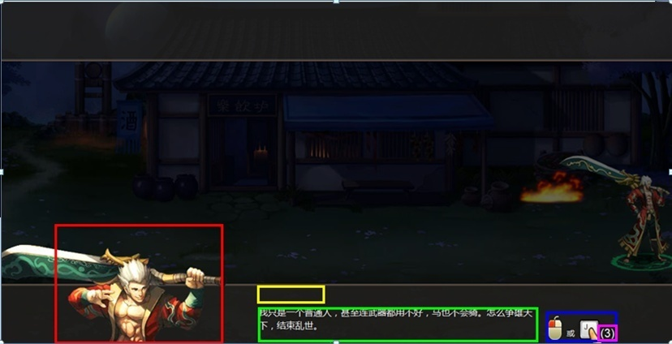
 |  |  |  |  |  |  |  |  |  |  |  |  |  | 3
 |  |  | 形式1 |  |  |  |  |  |  |  | 红色边框表示讲述人半身位置 |  |  | 4
 |  |  |  |  |  |  |  |  |  |  | 黄色边框表示讲述人名字位置
 |  |  |  |  |  |  |  |  |  |  | 绿色边框表示内容，暂定至多显示3行文字。
 |  |  |  |  |  |  |  |  |  |  | 蓝色边框表示跳过提示

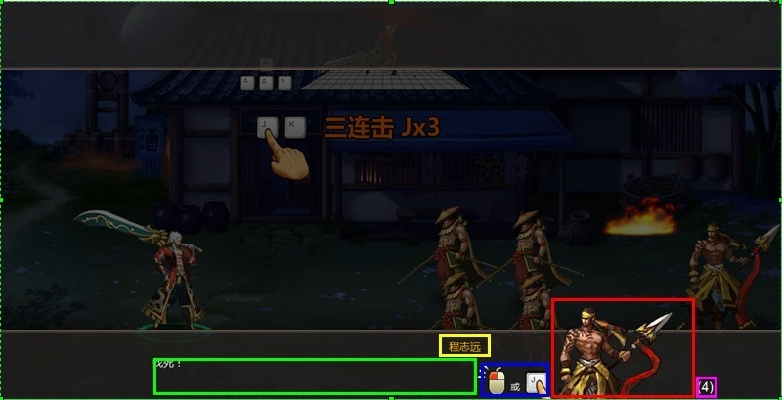
 |  |  | 形式2 |  |  |  |  |  |  |  | 红色边框表示讲述人半身位置
 |  |  |  |  |  |  |  |  |  |  | 黄色边框表示讲述人名字位置
 |  |  |  |  |  |  |  |  |  |  | 绿色边框表示内容，暂定至多显示3行文字。
 |  |  |  |  |  |  |  |  |  |  | 蓝色边框表示跳过提示

 |  |  | 操作提示动画 |  |  |  | 首场战斗中需显示的操作提示动画（循环播放）
 |  |  |  |  |  |  | 1.后退A
 |  |  |  |  |  |  | 2.前进D
 |  |  |  |  |  |  | 3.上跳W
 |  |  |  |  |  |  | 4.下跳S
 |  |  |  |  |  |  | 5.攻击J
 |  |  |  |  |  |  | 6.使用技能U
 |  |  |  |  |  |  | 7.使用技能I
 |  |  |  |  |  |  | 8.使用技能O
 |  |  |  |  |  |  | 9.使用技能P
 |  |  |  |  |  |  | 10.右下角自动战斗

